allg. Daten
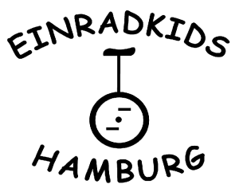
Freestyle Meisterschaft
Norddeutschland
20. - 21.04.2013

Anmeldung

Verein | Verein
Ansprechpartner | Name
Straße | Straße
Wohnort | Ort
email | email
Telefon | 123457890
Handy | 017xxxx

Meldegebühr: 7,- € (BDR-Mitglieder zahlen 4,- €)

Meldeschluss: 29.03.2013
Nachmeldungen sind nur nach Rücksprache möglich!

